CRCS L K60R 5PCS
 |  |  | WORK STATION INSPECTION RESULT DATA QCL |  |  |  |  |  |  |  | NO. DOKUMEN | 64CK-OK6R-402-B01
 |  |  |  |  |  |  |  |  |  |  | TGL BERLAKU | 1-Nov-17
PROCESS ENGINEERING B DEPT. |  |  |  |  |  |  |  |  |  |  | REV 0 | HAL | 1 DARI 5
UNIT PRODUKSI |  | : MACHINING CRANK CASE |  |  |  |  | CONFIDENTIAL STATUS |  |  |  | QCL 1 | QCL 2 | QCL 3


NAMA PART |  | : CRANK CASE COMP LEFT |  |  |  |  |  |  |  | TANGGAL
NO. PART |  | : 11200-K60-B000 |  |  |  |  |  |  |  | TANDA TANGAN
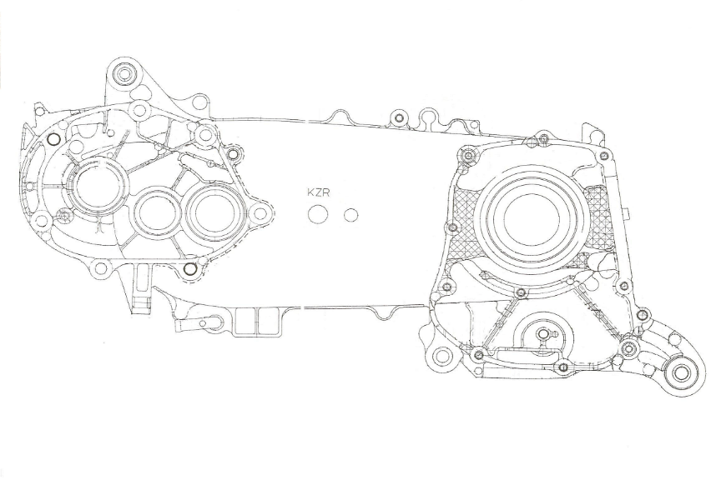
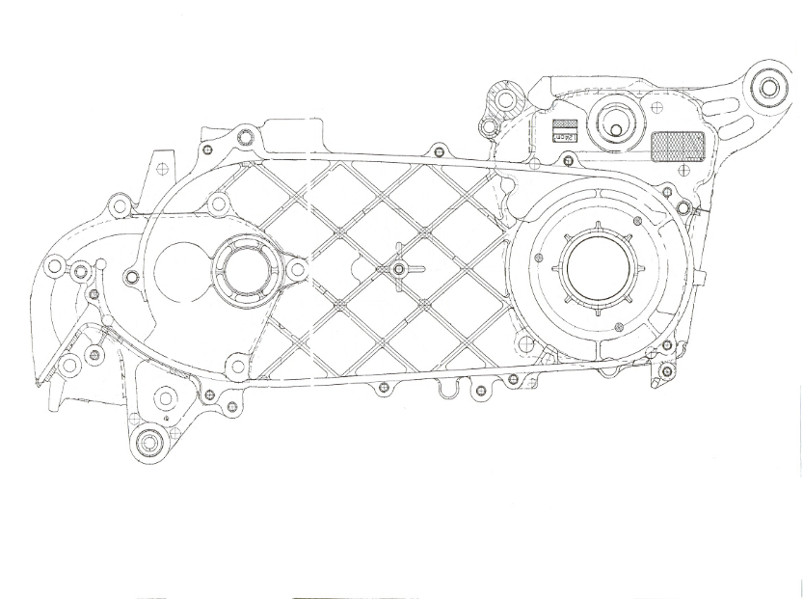
A151
A152
A111
A045
A046
A041
A019
A001
A042
A026
A043
A023
A044
A040
A047
A005
A021
A002
A048
A039
A006
A007
A038
A022
A154
A153
A004
A003
A049
A050
A008
A020
B004
B021
B025
B023
B024
B022
B005
B026
B052
B011
B012
B003
B049
B053
B054
B055
B006
B063
B051
B056
B057
B058
B060
B061
B062
B065
B064
B050
B073
LINE |  | : 2&4
SHIFT |  | : 1
TANGGAL |  | : | 5/26/26 | NO DIES: |  |  |  |  |  | NAMA / NRP
ILUSTRASI

A024

FREKUENSI PEMERIKSAAN 1/SHIFT
NO | POINT PEMERIKSAAN |  | INSPECTION TOOLS | STANDARD (mm) |  |  | KRITIKAL POINT | KRITERIA SAFETY | SAMPLE
 |  |  |  |  |  |  |  |  | 2A | 2B | 2C | 4A | 4B
B000 | FLATNESS FACE CRANK CASE |  | CMM | MAX 0.1 |  |  |  | HB | 0.0 | 0.0 | 0.0 | 0.0 | 0.0

A000 -1 | KERATAAN SURFACE A |  | CMM | MAX 0.05 |  |  |  | HB | 0.00 | 0.00 | 0.00 | 0.00 | 0.00

 | KERATAAN ADJACENT BOSSES |  | CMM | MAX 0.03 |  |  |  | HB | 0.00 | 0.00 | 0.00 | 0.00 | 0.00

A000-2 | KERATAAN SURFACE B |  | CMM | MAX 0.05 |  |  |  | HB | 0.00 | 0.00 | 0.00 | 0.00 | 0.00

 | KERATAAN ADJACENT BOSSES |  | CMM | MAX 0.03 |  |  |  | HB | 0.00 | 0.00 | 0.00 | 0.00 | 0.00

A001 | POSISI X |  | CMM | 83 | + | 0.05 | KP | HB | 0.00 | 0.00 | 0.00 | 0.00 | 0.00
 |  |  |  |  | - | 0.05
 | POSISI Y |  | CMM | 110 | + | 0.05 | KP | HB | 0.00 | 0.00 | 0.00 | 0.00 | 0.00
 |  |  |  |  | - | 0.05
 | POSISI X Tap |  | CMM | 83 | + | 0.20 |  | HB | 0.0 | 0.0 | 0.0 | 0.0 | 0.0
 |  |  |  |  | - | 0.20
 | POSISI Y Tap |  | CMM | 110 | + | 0.20 |  | HB | 0.0 | 0.0 | 0.0 | 0.0 | 0.0
 |  |  |  |  | - | 0.20
A002 | DISTANCE X FROM A001 |  | CMM | 136 | + | 0.05 | KP | HB | 0.00 | 0.00 | 0.00 | 0.00 | 0.00
 |  |  |  |  | - | 0.05
 | DISTANCE Y FROM A001 |  | CMM | 163.5 | + | 0.05 | KP | HB | 0.00 | 0.00 | 0.00 | 0.00 | 0.00
 |  |  |  |  | - | 0.05
 | DISTANCE X FROM A001 Tap |  | CMM | 136 | + | 0.20 |  | HB | 0.0 | 0.0 | 0.0 | 0.0 | 0.0
 |  |  |  |  | - | 0.20
 | DISTANCE Y FROM A001 Tap |  | CMM | 163.5 | + | 0.20 |  | HB | 0.0 | 0.0 | 0.0 | 0.0 | 0.0
 |  |  |  |  | - | 0.20
A003 | POSISI X DARI A006 |  | CMM | 48.5 | + | 0.05 | KP | HB | 0.00 | 0.00 | 0.00 | 0.00 | 0.00
 |  |  |  |  | - | 0.05
 | POSISI Y DARI A006 |  | CMM | 20 | + | 0.05 | KP | HB | 0.00 | 0.00 | 0.00 | 0.00 | 0.00
 |  |  |  |  | - | 0.05
A004 | POSISI X DARI A003 |  | CMM | 112 | + | 0.05 | KP | HB | 0.00 | 0.00 | 0.00 | 0.00 | 0.00
 |  |  |  |  | - | 0.05
 | POSISI Y DARI A003 |  | CMM | 112.5 | + | 0.05 | KP | HB | 0.00 | 0.00 | 0.00 | 0.00 | 0.00
 |  |  |  |  | - | 0.05
A005 | POSISI X |  | CMM | 0 | + | 0.05 | KP | HB | 0.00 | 0.00 | 0.00 | 0.00 | 0.00
 |  |  |  |  | - | 0.05
 | POSISI Y |  | CMM | 0 | + | 0.05 | KP | HB | 0.00 | 0.00 | 0.00 | 0.00 | 0.00
 |  |  |  |  | - | 0.05
 | KETEGAKLURUSAN THD R |  | CMM | Max 0.01/10 |  |  | KP | HB | 0.00 | 0.00 | 0.00 | 0.00 | 0.00

 | KESUMBUAN DIA 45 THD S |  | CMM | MAX 0.03 |  |  | KP | HB | 0.00 | 0.00 | 0.00 | 0.00 | 0.00

A006 | POSISI X |  | CMM | 258 | + | 0.1 | KP | HB | 0.0 | 0.0 | 0.0 | 0.0 | 0.0
 |  |  |  |  | - | 0.1
 | POSISI Y |  | CMM | 0 | + | 0.1 | KP | HB | 0.0 | 0.0 | 0.0 | 0.0 | 0.0
 |  |  |  |  | - | 0.1
 | KESUMBUAN THD T |  | CMM | MAX 0.03 |  |  |  | HB | 0.00 | 0.00 | 0.00 | 0.00 | 0.00

A007 | JARAK DARI A006 |  | CMM | 47 | + | 0.03 | KP | HB | 0.00 | 0.00 | 0.00 | 0.00 | 0.00
 |  |  |  |  | - | 0.03
 | POSISI Y |  | CMM | 0 | + | 0.05 | KP | HB | 0.00 | 0.00 | 0.00 | 0.00 | 0.00
 |  |  |  |  | - | 0.05
A008 | JARAK DARI A007 |  | CMM | 54 | + | 0.03 | KP | HB | 0.00 | 0.00 | 0.00 | 0.00 | 0.00
 |  |  |  |  | - | 0.03
 | POSISI Y |  | CMM | 22.9 | + | 0.05 | KP | HB | 0.00 | 0.00 | 0.00 | 0.00 | 0.00
 |  |  |  |  | - | 0.05
B011 | POSISI X |  | CMM | 62.5 | + | 0.05 | KP | HB | 0.00 | 0.00 | 0.00 | 0.00 | 0.00
 |  |  |  |  | - | 0.05
 | POSISI Y |  | CMM | 43 | + | 0.05 | KP | HB | 0.00 | 0.00 | 0.00 | 0.00 | 0.00
 |  |  |  |  | - | 0.05
B012 | POSISI X DARI B011 |  | CMM | 405.5 | + | 0.05 | KP | HB | 0.00 | 0.00 | 0.00 | 0.00 | 0.00
 |  |  |  |  | - | 0.05
 | POSISI Y DARI B011 |  | CMM | 45.5 | + | 0.05 | KP | HB | 0.00 | 0.00 | 0.00 | 0.00 | 0.00
 |  |  |  |  | - | 0.05
 | POSISI X DARI B011 Tap |  | CMM | 405.5 | + | 0.20 |  | HB | 0.0 | 0.0 | 0.0 | 0.0 | 0.0
 |  |  |  |  | - | 0.20
 | POSISI Y DARI B011 Tap |  | CMM | 45.5 | + | 0.20 |  | HB | 0.0 | 0.0 | 0.0 | 0.0 | 0.0
 |  |  |  |  | - | 0.20
A019 | POSISI X |  | CMM | 93 | + | 0.20 |  | HB | 0.0 | 0.0 | 0.0 | 0.0 | 0.0
 |  |  |  |  | - | 0.20
 | POSISI Y |  | CMM | 80 | + | 0.20 |  | HB | 0.0 | 0.0 | 0.0 | 0.0 | 0.0
 |  |  |  |  | - | 0.20
A020 | POSISI X |  | CMM | 243.5 | + | 0.20 |  | HB | 0.0 | 0.0 | 0.0 | 0.0 | 0.0
 |  |  |  |  | - | 0.20
 | POSISI Y |  | CMM | 51 | + | 0.20 |  | HB | 0.0 | 0.0 | 0.0 | 0.0 | 0.0
 |  |  |  |  | - | 0.20
B021 | POSISI X |  | CMM | 126.5 | + | 0.05 | KP | HB | 0.00 | 0.00 | 0.00 | 0.00 | 0.00
 |  |  |  |  | - | 0.05
 | POSISI Y |  | CMM | 129 | + | 0.05 | KP | HB | 0.00 | 0.00 | 0.00 | 0.00 | 0.00
 |  |  |  |  | - | 0.05
B022 | POSISI X |  | CMM | 332.5 | + | 0.20 |  | HB | 0.0 | 0.0 | 0.0 | 0.0 | 0.0
 |  |  |  |  | - | 0.20
 | POSISI Y |  | CMM | 119.8 | + | 0.20 |  | HB | 0.0 | 0.0 | 0.0 | 0.0 | 0.0
 |  |  |  |  | - | 0.20
B023 | POSISI X |  | CMM | 68 | + | 0.20 |  | HB | 0.0 | 0.0 | 0.0 | 0.0 | 0.0
 |  |  |  |  | - | 0.20
 | POSISI Y |  | CMM | 120.5 | + | 0.20 |  | HB | 0.0 | 0.0 | 0.0 | 0.0 | 0.0
 |  |  |  |  | - | 0.20
B024 | POSISI X |  | CMM | 257 | + | 0.20 |  | HB | 0.0 | 0.0 | 0.0 | 0.0 | 0.0
 |  |  |  |  | - | 0.20
 | POSISI Y |  | CMM | 95.5 | + | 0.20 |  | HB | 0.0 | 0.0 | 0.0 | 0.0 | 0.0
 |  |  |  |  | - | 0.20
B025 | POSISI X |  | CMM | 13 | + | 0.20 |  | HB | 0.0 | 0.0 | 0.0 | 0.0 | 0.0
 |  |  |  |  | - | 0.20
 | POSISI Y |  | CMM | 104 | + | 0.20 |  | HB | 0.0 | 0.0 | 0.0 | 0.0 | 0.0
 |  |  |  |  | - | 0.20
B026 | POSISI X |  | CMM | 13 | + | 0.20 |  | HB | 0.0 | 0.0 | 0.0 | 0.0 | 0.0
 |  |  |  |  | - | 0.20
 | POSISI Y |  | CMM | 99 | + | 0.20 |  | HB | 0.0 | 0.0 | 0.0 | 0.0 | 0.0
 |  |  |  |  | - | 0.20
A050 | POSISI X |  | CMM | 7 | + | 0.20 |  | HB | 0.0 | 0.0 | 0.0 | 0.0 | 0.0
 |  |  |  |  | - | 0.20
 | POSISI Y |  | CMM | 142 | + | 0.20 |  | HB | 0.0 | 0.0 | 0.0 | 0.0 | 0.0
 |  |  |  |  | - | 0.20
B073 | POSISI X |  | CMM | 381 | + | 0.20 |  | HB | 0.0 | 0.0 | 0.0 | 0.0 | 0.0
 |  |  |  |  | - | 0.20
 | POSISI Y |  | CMM | 8 | + | 0.20 |  | HB | 0.0 | 0.0 | 0.0 | 0.0 | 0.0
 |  |  |  |  | - | 0.20
B051 | POSISI X |  | CMM | 50.5 | + | 0.20 |  | HB | 0.0 | 0.0 | 0.0 | 0.0 | 0.0
 |  |  |  |  | - | 0.20
 | POSISI Y |  | CMM | 54.5 | + | 0.20 |  | HB | 0.0 | 0.0 | 0.0 | 0.0 | 0.0
 |  |  |  |  | - | 0.20
B052 | POSISI X |  | CMM | 50.5 | + | 0.20 |  | HB | 0.0 | 0.0 | 0.0 | 0.0 | 0.0
 |  |  |  |  | - | 0.20
 | POSISI Y |  | CMM | 54.5 | + | 0.20 |  | HB | 0.0 | 0.0 | 0.0 | 0.0 | 0.0
 |  |  |  |  | - | 0.20
B053 | POSISI X |  | CMM | 22 | + | 0.20 |  | HB | 0.0 | 0.0 | 0.0 | 0.0 | 0.0
 |  |  |  |  | - | 0.20
 | POSISI Y |  | CMM | 77 | + | 0.20 |  | HB | 0.0 | 0.0 | 0.0 | 0.0 | 0.0
 |  |  |  |  | - | 0.20
B054 | POSISI X |  | CMM | 117 | + | 0.20 |  | HB | 0.0 | 0.0 | 0.0 | 0.0 | 0.0
 |  |  |  |  | - | 0.20
 | POSISI Y |  | CMM | 83.5 | + | 0.20 |  | HB | 0.0 | 0.0 | 0.0 | 0.0 | 0.0
 |  |  |  |  | - | 0.20
B055 | POSISI X |  | CMM | 258.5 | + | 0.20 |  | HB | 0.0 | 0.0 | 0.0 | 0.0 | 0.0
 |  |  |  |  | - | 0.20
 | POSISI Y |  | CMM | 87.2 | + | 0.20 |  | HB | 0.0 | 0.0 | 0.0 | 0.0 | 0.0
 |  |  |  |  | - | 0.20
B056 | POSISI X |  | CMM | 287.5 | + | 0.20 |  | HB | 0.0 | 0.0 | 0.0 | 0.0 | 0.0
 |  |  |  |  | - | 0.20
 | POSISI Y |  | CMM | 86.7 | + | 0.20 |  | HB | 0.0 | 0.0 | 0.0 | 0.0 | 0.0
 |  |  |  |  | - | 0.20
B057 | POSISI X |  | CMM | 157.5 | + | 0.20 |  | HB | 0.0 | 0.0 | 0.0 | 0.0 | 0.0
 |  |  |  |  | - | 0.20
 | POSISI Y |  | CMM | 83.5 | + | 0.20 |  | HB | 0.0 | 0.0 | 0.0 | 0.0 | 0.0
 |  |  |  |  | - | 0.20
B058 | POSISI X |  | CMM | 62.5 | + | 0.20 |  | HB | 0.0 | 0.0 | 0.0 | 0.0 | 0.0
 |  |  |  |  | - | 0.20
 | POSISI Y |  | CMM | 78 | + | 0.20 |  | HB | 0.0 | 0.0 | 0.0 | 0.0 | 0.0
 |  |  |  |  | - | 0.20
B060 | POSISI X |  | CMM | 86 | + | 0.20 |  | HB | 0.0 | 0.0 | 0.0 | 0.0 | 0.0
 |  |  |  |  | - | 0.20
 | POSISI Y |  | CMM | 86 | + | 0.20 |  | HB | 0.0 | 0.0 | 0.0 | 0.0 | 0.0
 |  |  |  |  | - | 0.20
B061 | POSISI X |  | CMM | 146.5 | + | 0.20 |  | HB | 0.0 | 0.0 | 0.0 | 0.0 | 0.0
 |  |  |  |  | - | 0.20
 | POSISI Y |  | CMM | 0 | + | 0.20 |  | HB | 0.0 | 0.0 | 0.0 | 0.0 | 0.0
 |  |  |  |  | - | 0.20
B062 | POSISI X |  | CMM | 256 | + | 0.20 |  | HB | 0.0 | 0.0 | 0.0 | 0.0 | 0.0
 |  |  |  |  | - | 0.20
 | POSISI Y |  | CMM | 94.5 | + | 0.20 |  | HB | 0.0 | 0.0 | 0.0 | 0.0 | 0.0
 |  |  |  |  | - | 0.20
B063 | POSISI X |  | CMM | 372 | + | 0.20 |  | HB | 0.0 | 0.0 | 0.0 | 0.0 | 0.0
 |  |  |  |  | - | 0.20
 | POSISI Y |  | CMM | 56.8 | + | 0.20 |  | HB | 0.0 | 0.0 | 0.0 | 0.0 | 0.0
 |  |  |  |  | - | 0.20
B064 | POSISI X |  | CMM | 66.3 | + | 0.20 |  | HB | 0.0 | 0.0 | 0.0 | 0.0 | 0.0
 |  |  |  |  | - | 0.20
 | POSISI Y |  | CMM | 44 | + | 0.20 |  | HB | 0.0 | 0.0 | 0.0 | 0.0 | 0.0
 |  |  |  |  | - | 0.20
B065 | POSISI X |  | CMM | 75.1 | + | 0.20 |  | HB | 0.0 | 0.0 | 0.0 | 0.0 | 0.0
 |  |  |  |  | - | 0.20
 | POSISI Y |  | CMM | 26.2 | + | 0.20 |  | HB | 0.0 | 0.0 | 0.0 | 0.0 | 0.0
 |  |  |  |  | - | 0.20
A040 | POSISI X |  | CMM | 63.5 | + | 0.20 |  | HB | 0.0 | 0.0 | 0.0 | 0.0 | 0.0
 |  |  |  |  | - | 0.20
 | POSISI Y |  | CMM | 8.5 | + | 0.20 |  | HB | 0.0 | 0.0 | 0.0 | 0.0 | 0.0
 |  |  |  |  | - | 0.20
A041 | POSISI X |  | CMM | 77.5 | + | 0.20 |  | HB | 0.0 | 0.0 | 0.0 | 0.0 | 0.0
 |  |  |  |  | - | 0.20
 | POSISI Y |  | CMM | 55 | + | 0.20 |  | HB | 0.0 | 0.0 | 0.0 | 0.0 | 0.0
 |  |  |  |  | - | 0.20
A042 | POSISI X |  | CMM | 30 | + | 0.20 |  | HB | 0.0 | 0.0 | 0.0 | 0.0 | 0.0
 |  |  |  |  | - | 0.20
 | POSISI Y |  | CMM | 127 | + | 0.20 |  | HB | 0.0 | 0.0 | 0.0 | 0.0 | 0.0
 |  |  |  |  | - | 0.20
A043 | POSISI X |  | CMM | 39 | + | 0.20 |  | HB | 0.0 | 0.0 | 0.0 | 0.0 | 0.0
 |  |  |  |  | - | 0.20
 | POSISI Y |  | CMM | 118.5 | + | 0.20 |  | HB | 0.0 | 0.0 | 0.0 | 0.0 | 0.0
 |  |  |  |  | - | 0.20
A044 | POSISI X |  | CMM | 68 | + | 0.20 |  | HB | 0.0 | 0.0 | 0.0 | 0.0 | 0.0
 |  |  |  |  | - | 0.20
 | POSISI Y |  | CMM | 60 | + | 0.20 |  | HB | 0.0 | 0.0 | 0.0 | 0.0 | 0.0
 |  |  |  |  | - | 0.20
A045 | POSISI X |  | CMM | 8 | + | 0.20 |  | HB | 0.0 | 0.0 | 0.0 | 0.0 | 0.0
 |  |  |  |  | - | 0.20
 | POSISI Y |  | CMM | 70 | + | 0.20 |  | HB | 0.0 | 0.0 | 0.0 | 0.0 | 0.0
 |  |  |  |  | - | 0.20
A046 | POSISI X |  | CMM | 57.1 | + | 0.20 |  | HB | 0.0 | 0.0 | 0.0 | 0.0 | 0.0
 |  |  |  |  | - | 0.20
 | POSISI Y |  | CMM | 56.6 | + | 0.20 |  | HB | 0.0 | 0.0 | 0.0 | 0.0 | 0.0
 |  |  |  |  | - | 0.20
A047 | POSISI X |  | CMM | 6.5 | + | 0.20 |  | HB | 0.0 | 0.0 | 0.0 | 0.0 | 0.0
 |  |  |  |  | - | 0.20
 | POSISI Y |  | CMM | 63 | + | 0.20 |  | HB | 0.0 | 0.0 | 0.0 | 0.0 | 0.0
 |  |  |  |  | - | 0.20
A071 | POSISI X |  | CMM | 110 | + | 0.20 |  | HB | 0.0 | 0.0 | 0.0 | 0.0 | 0.0
 |  |  |  |  | - | 0.20
 | POSISI Y |  | CMM | 84.5 | + | 0.20 |  | HB | 0.0 | 0.0 | 0.0 | 0.0 | 0.0
 |  |  |  |  | - | 0.20
A151 | POSISI X |  | CMM | 36 | + | 0.05 | KP | HB | 0.00 | 0.00 | 0.00 | 0.00 | 0.00
 |  |  |  |  | - | 0.05
 | POSISI Y |  | CMM | 31 | + | 0.05 | KP | HB | 0.00 | 0.00 | 0.00 | 0.00 | 0.00
 |  |  |  |  | - | 0.05
 | POSISI X TAP |  | CMM | 36 | + | 0.20 |  | HB | 0.0 | 0.0 | 0.0 | 0.0 | 0.0
 |  |  |  |  | - | 0.20
 | POSISI Y TAP |  | CMM | 31 | + | 0.20 |  | HB | 0.0 | 0.0 | 0.0 | 0.0 | 0.0
 |  |  |  |  | - | 0.20
A152 | POSISI X |  | CMM | 38 | + | 0.05 | KP | HB | 0.00 | 0.00 | 0.00 | 0.00 | 0.00
 |  |  |  |  | - | 0.05
 | POSISI Y |  | CMM | 31 | + | 0.05 | KP | HB | 0.00 | 0.00 | 0.00 | 0.00 | 0.00
 |  |  |  |  | - | 0.05
 | POSISI X TAP |  | CMM | 38 | + | 0.20 |  | HB | 0.0 | 0.0 | 0.0 | 0.0 | 0.0
 |  |  |  |  | - | 0.20
 | POSISI Y TAP |  | CMM | 31 | + | 0.20 |  | HB | 0.0 | 0.0 | 0.0 | 0.0 | 0.0
 |  |  |  |  | - | 0.20
 | KERATAAN / FLATNESS |  | CMM | MAX 0.05 |  |  |  | HB | 0.00 | 0.00 | 0.00 | 0.00 | 0.00

 | SUDUT FACE COMP |  | CRM | 10° | + | 30° |  | HB | 0.0 | 0.0 | 0.0 | 0.0 | 0.0
 |  |  |  |  | - | 30°

A153 | POSISI X |  | CMM | 19 | + | 0.15 |  | HB | 0.0 | 0.0 | 0.0 | 0.0 | 0.0
 |  |  |  |  | - | 0.15
 | POSISI Y |  | CMM | 15 | + | 0.20 |  | HB | 0.0 | 0.0 | 0.0 | 0.0 | 0.0
 |  |  |  |  | - | 0.20
 | HEIGHT SPOT FACE |  | CMM | 64 | + | 0.10 |  | HB | 0.0 | 0.0 | 0.0 | 0.0 | 0.0
 |  |  |  |  | - | 0.10
A154 | ANGLE |  | CMM | 10° | + | 1°30' |  | HB | 0.0 | 0.0 | 0.0 | 0.0 | 0.0
 |  |  |  |  | - | 1°30'
 | POSISI Y |  | CMM | 15 | + | 0.20 |  | HB | 0.0 | 0.0 | 0.0 | 0.0 | 0.0
 |  |  |  |  | - | 0.20
KETERANGAN |  |  |  | KEPUTUSAN |  |  |  | CMM |  | QCO |  | KEPALA SEKSI

DOKUMEN REFERENSI |  |  |  | KETERANGAN |  |  |  | NAMA & PARAF |  | REV |  | TANGGAL
NAMA DOKUMEN |  | PQCS |  | DIBUAT
KETERANGAN |  |  |  | DICEK
 |  |  |  | DISETUJUI

 |  |  |  |  |  |  |  |  | `

